誓約書
内容をご確認の上、[誓約人]欄にお名前をご記入ください。

 | 入退出同意書 兼 秘密保持誓約書
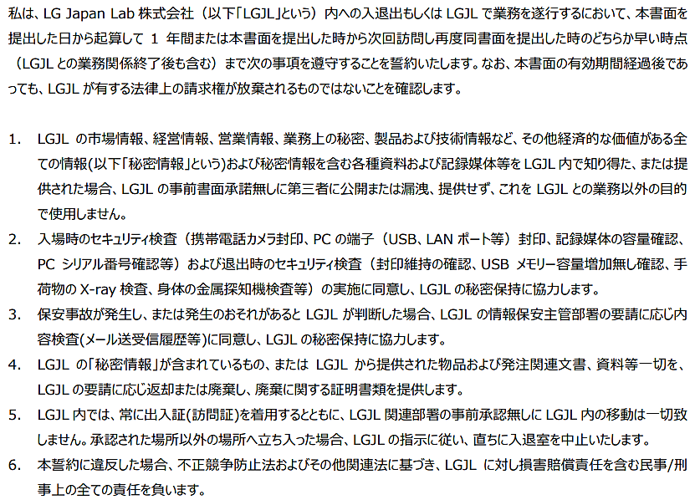

 |  | 日付 | 2023-08-10
 |  | 誓約人

